救急法申込書
応 急 手 当 講 習 会 受 講 申 請 書

 | 沖縄市消防本部消防長 様

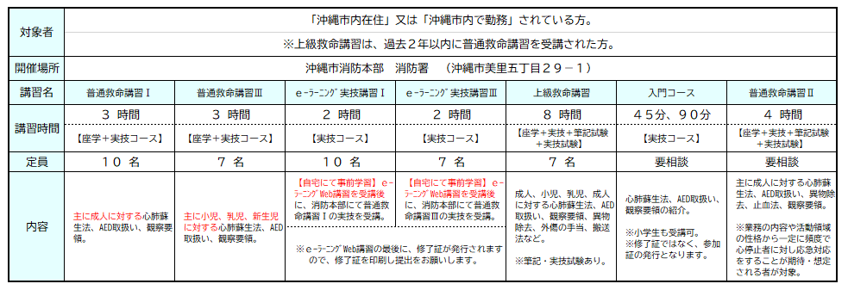

 |  |  |  |  |  |  |  |  |  |  |  | 申請日 |  |  |  |  |  | 年 | 月 | 日

 |  |  |  |  |  |  |  |  |  |  |  | 申請者

受 講 区 分 |  |  |  | 普通救命講習Ⅰ |  |  |  |  |  | 普通救命講習Ⅲ

 |  |  |  | ｅ－ラーニング実技講習Ⅰ |  |  |  |  |  | ｅ－ラーニング実技講習Ⅰ |  |  |  |  |  | 上級救命講習

 |  |  |  | 救命入門45分コース |  |  |  |  |  | 救命入門９０分コース |  |  |  |  |  | 普通救命講習Ⅱ
 |  |  |  |  |  |  |  |  |  |  |  |  |  |  |  |  |  |  |  |  | ＜受講日時について＞
 |  |  |  |  |  |  |  |  |  |  |  |  |  |  |  |  |  |  |  |  | 受講区分で選択した講習に要する時間を参考に記入お願いします。（例）受講区分で普通救命講習Ⅰを選択した場合、講習に要する時間は３時間のため、受講時間が３時間になるように記入お願いします。
受 講 日 時 |  |  |  |  |  | 年 | 月 |  | 日 |  | 曜日 |  |  | 時 |  | 分 | ～ |  | 時 | 分

団 体 名 （代表者名） |  |  |  |  |  |  |  |  |  |  |  |  |  |  |  |  |  |  |  |  | ＜団体名について＞
 |  |  |  |  |  |  |  |  |  |  |  |  |  |  |  |  |  |  |  |  | 事業所等で申し込む場合は名称を記入、任意団体（友人等）で申し込む場合は 代表者名を記入して下さい。

住 所
 |  |  |  |  |  |  |  |  |  |  |  |  |  |  |  |  |  |  |  |  | ＜住所について＞
 |  |  |  |  |  |  |  |  |  |  |  |  |  |  |  |  |  |  |  |  | 事業所等で申し込む場合は事業所等の住所を記入、任意団体（友人等）で申し込む場合は、代表者の住所を記入して下さい。
連 絡 先 |  | 担当者 ： |  |  |  |  |  |  |  |  |  |  |  |  | TEL：

 |  |  |  |  |  |  |  |  |  |  |  |  |  |  |  |  |  |  |  |  | ＜連絡先について＞
 |  | e-mail ： |  |  |  |  |  |  |  |  |  |  |  |  | FAX： |  |  |  |  |  | 事業所等の場合は担当者名の記入もお願いします。

講 習 場 所 |  |  |  | 消防署 |  |  | 出 向 |  | （ |  |  |  |  |  |  |  |  |  |  | ）
 |  |  | ✓

受 講 者 数 |  |  | 大人 |  | （ |  | ） | 子ども |  | （ |  | ） |  |  |  | 計 |  |  | 名 |  | ＜受講者数について＞
 |  |  |  |  |  |  |  |  |  |  |  |  |  |  |  |  |  |  |  |  | 講習に参加する人数の記入をお願いします。

備考欄（要望があれば記入して下さい）

 | ※自家用車にて来署の際は10台以内でお願いいたします。 |  |  |  |  |  |  |  |  |  |  |  | 沖縄市消防署 警防課
 |  |  |  |  |  |  |  |  |  |  |  |  | ＴＥＬ：９２９－０９００
 |  |  |  |  |  |  |  |  |  |  |  |  | ＦＡＸ：９８３－４６３２
 |  |  |  |  |  |  |  |  |  |  |  |  | keibou092@city.okinawa.lg.jp

